Hoja1
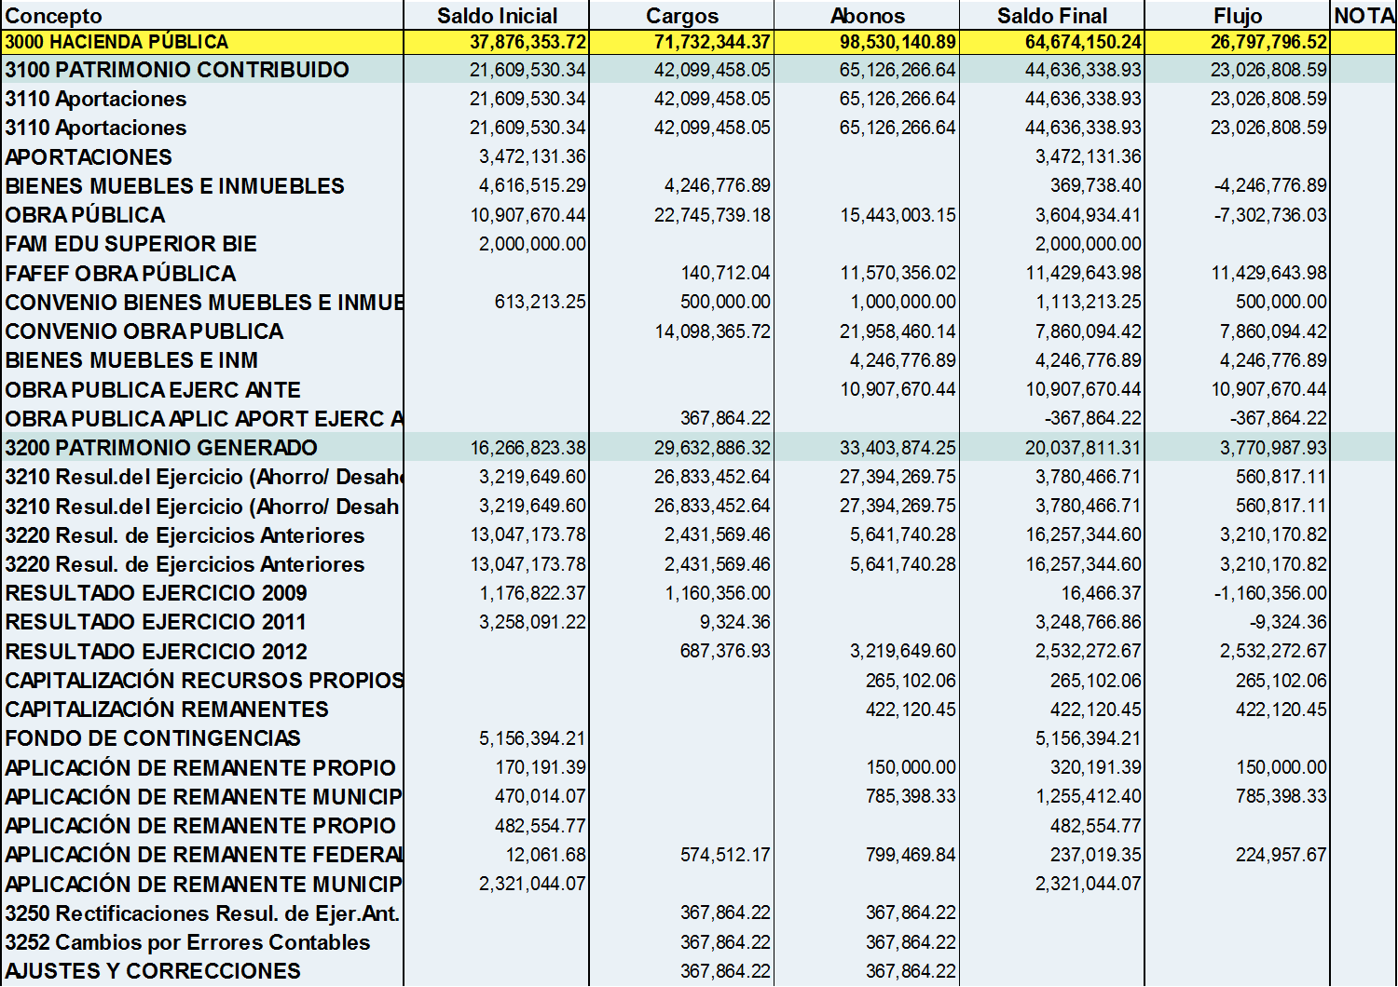
INSTITUTO TECNOLOGICO SUPERIOR DE SALVATIERRA
ESTADO DE VARIACION EN LA HACIENDA PUBLICA AL 31 DE DICIEMBRE DE 2013

